Diagram
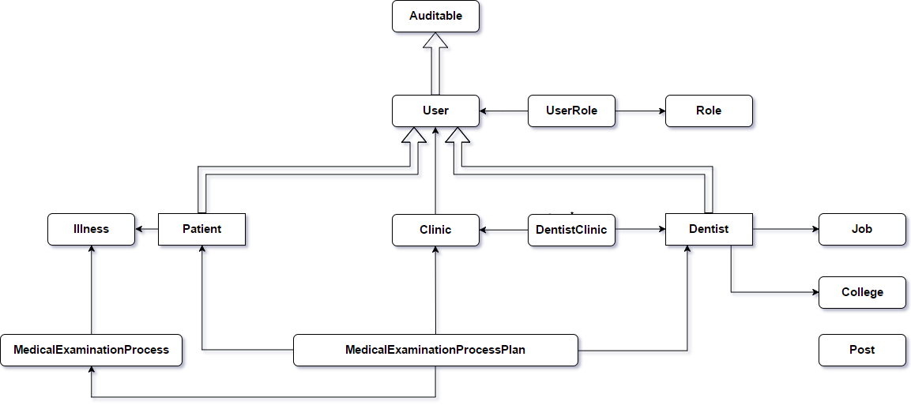
A
B
A
B
No. | Chú thích | Giải thích
1 |  | A kế thừa từ B
2 |  | A tham chiếu tới B

** | Tất cả các bảng ngoại trừ UserRole và Role đều kế thừa từ bảng Auditable

Sơ đồ database

